Practice 2
Diem | Front end
Truong | backend
No | Created User | Category 1 | Attached image | Question | PIC
1 | Diem | Jsp |  | btn_accent, btn_normal, btn_etc được sử dụng trong trường hợp nào? | Phân biệt chức năng của nút, accent là nút chính màu đậm hơn, nút normal chức năng phụ màu nhạt hơn
2 | Diem | Jsp | 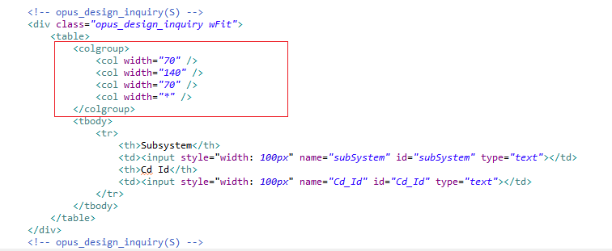 | Colgroup có tác dụng gì? Có bắt buộc phải xài hay không? | Khi dùng element table thì bắt buộc dùng <colgroup>, nhằm để chỉ định rõ kích thước của các cột trong table cũng như format của cột, như vậy sẽ cố định vị trí của bảng hơn.
3 | Diem | Jsp |  | Hàm ComsheetObject() để làm gì? | Tạo đối tượng sheet1
4 | Diem | IBSHEET |  | 1. Hàm GetSearchData() để làm gì? 2. Hàm FormQueryString() để làm gì? 3. Hàm LoadSearchData() để làm gì? 4. GetSearchData() và DoSearch() giống và khác nhau? 5. GetSearchData() và DoSearch() dùng trong trường hợp nào? | 1. GetSearhData(): Gọi trang tìm kiếm, hoàn thành tìm kiếm và trả về dữ liệu kết quả tìm kiếm dưới dạng chuỗi 2. FormQueryString(): Lấy dữ liệu từ các input 3. LoadSearchData(): Hiển thị nội dung search(xml) lên IBSHEET của UI 4. GetSearchData () và DoSearch(): *Giống: + Tìm kiếm data bên phía server *Khác: - DoSearch: + DoSearch = GetSearchData + LoadSearchData + hiển thị nội dung search (xml) lên ibsheet của UI. + doSearch cho phép quá trình search dưới server là đồng bộ hay bất đồng bộ giữa các search. + không trả về giá trị + thực hiện event onSearchEnd khi quá trình search kết thúc - GetSearchData: trả về 1 xml data của nội dung cần tìm kiếm + Không thực hiện event onSearchEnd khi quá trình search kết thúc. + getSearchData là search bất đồng bộ. 5. GetSearchData() sử dụng trong trường hợp ta muốn lấy dữ liệu đã search nhưng không muốn load lên Sheet hoặc ta muốn dùng kết quả đó làm một việc gì đó trước khi đưa lên Sheet. DoSearch() sử dụng trong trường hợp ta muốn tìm và load sử liệu đã tìm lên Sheet.
5 | Diem | IBSHEET |  | 1. Hàm with() dùng để làm gì? 2. Hàm DataInsert() dùng để làm gì? 3. Hàm SearchRow() dùng để làm gì? 4. Hàm LastRow() dùng để làm gì? 5. Hàm SetCellValue() dùng để làm gì? 6. Hàm GetCellValue() dùng để làm gì? 7. Hàm GetSelectRow() dùng để làm gì? | 1. with() dùng để gọi thuộc tính đối tượng mà không cần sheetObj. 2. DataInsert() dùng để thêm 1 dòng vào sheet 3. SearchRow() dùng để kiểm tra tổng số hàng của sheet 4. LastRow() dùng để lấy giá trị cuối cùng của sheet 5. SetCellValue() dùng để set giá trị cho cell được chỉ định 6. GetCellValue() dùng để lấy giá trị ở cell được chỉ định 7. GetSelectRow() dùng để lấy giá trị hàng được chọn
6 | Diem | IBSHEET |  | 1. formObj.f_cmd.value = MULTI01 có tác dụng gì? 2. DoSave() dùng để làm gì? 3. DoSave và GetSaveData() dùng trong trường hợp nào? | 1. formObj.f_cmd.value = MULTI01 để server biết thực hiện formCommand nào 2. DoSave() Lưu dữ liệu dựa trên trạng thái giao dịch dữ liệu hoặc cột. 3. DoSave() sử dụng trong trường hợp xử lý kết quá trả về. GetSaveData() sử dụng trong trường hợp chúng ta không cần xử lý kết quả trả về.
7 | Diem | IBSHEET |  | hàm sheet1_OnDbClick() dùng để làm gì? | Xử lý sự kiện khi double click vào sheet 1
8 | Diem | Js |  | Hàm ComGetEvent() để làm gì? | Lấy giá trị name trong input
9 | Diem | Js |  | 1. hàm ComShowCodeMessage() để làm gì? 2. hàm ComShowMessage() để làm gì? | ComShowCodeMessage() : dùng để truyền 1 Code có sẵn trong CoMessage vào thì sẽ hiện ra câu message đó. ComShowMessage() : Dùng để trả ra câu message mình muốn
10 | Diem | IBSHEET |  | 1. Type, SaveName, Format để làm gì? 2. Hàm SetEditable() để làm gì? 3. Hàm InitColumns() để làm gì? 4. Hàm SetColProperty() để làm gì? | 1. + Type: Kiểu dữ liệu của cột + SaveName: Tên tham số được sử dụng để lưu hoặc tìm kiếm dữ liệu + Format: Cấu hình cho cột 2. SetEditable(): Dùng để cấu hình khả năng chỉnh sửa tổng thể. 3. InitColumns(): Định cấu hình kiểu dữ liệu, định dạng và chức năng của từng cột. 4. Sử dụng phương pháp này khi bạn muốn xác định động thuộc tính của một cột cụ thể, sau khi thuộc tính được đặt trong Phương pháp InitColumns
11 | Diem | IBSHEET |  | Hàm ComResizeSheet() để làm gì | Đặt thiết kế cơ bản của trang tính.
12 | Truong | FW |  | Dùng phần gạch đỏ, gạch đen khi nào? 2 phần này cùng xuất hiện được không? | Dùng gạch đỏ khi muốn lấy giá trị của một đối tượng MasterVO Dùng gạch đen khi lấy giá trị của các input ngoài sheet nhập vào 2 phần này có thể xuất hiện cùng 1 lúc được
13 | Truong | FW |  | Giải thích luồng đi của chức năng Save ( ở Back end) | Nhận request từ Client thì vào HtmlAction, xử lý và trả xuống SC, SC trả xuống cho BCImpl thao tác xong trả ngược dần lên FE
14 | Truong | FW |  | Trong thư mục integration có 2 loại file *SQL.java và *SQL.Query. Vậy khi chạy thì system sẽ gọi file nào và file còn lại để làm gì | Sẽ gọi file SQL.java File còn lại thực hiện các câu Query để trả dữ liệu ra.
15 | Truong | FW | 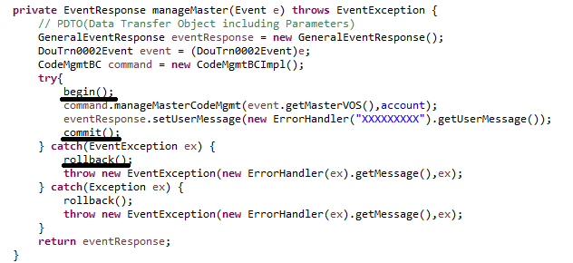 | Các method begin(), commit(), rollback() có ý nghĩa gì? Dùng khi nào? | begin() : bắt đầu Transaction. commit() dùng để lưu các thay đổi. rollback() trở lại trạng thái trước khi thay đổi. Dùng khi muốn đảm bảo tính đúng đắn của dữ liệu. Khi có 1 hành động sai thôi thì Transaction sẽ thất bại.
16 | Truong | FW |  | làm sao file SC trả kết quả về view(jsp) ? | Khi khai báo Event ở 2 file SC và JSP map với nhau và file mappings
17 | Truong | FW | 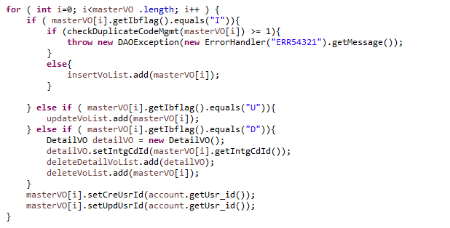 | masterVO[i].getIbflag().equals("I"), masterVO[i].getIbflag().equals("U"), masterVO[i].getIbflag().equals("D") dùng để làm gì? | Xác định các event nhận vào
18 | Truong | FW |  | Giải thích SQLExecuter("").excuteQuery() và SQLExecuter("").excuteBatch() | excuteQuery() : sử dụng chủ yếu cho các câu Query select. excuteBatch() : sử lý Batch, kết nối Database và thực hiện tất cả các câu SQL trong Batch(sau khi thực hiện xong, bên trong Batch sẽ trống) cứ mỗi lần số lượng câu SQL trong Batch bằng Batch size sẽ thực hiện excuteBatch.
19 | Truong | FW |  | file HTMLAction có dùng để làm gì? | Dùng để nhận các FormComand trả về từ Client để biết và xử lý các tác vụ.

